Foglio1
 | Casa | A | B | C | D | E | Ufficio
Casa |  | 2 |  |  | 8
A |  |  | 6 | 2
B |  |  |  |  |  |  | 5
C |  |  |  |  |  | 9
D |  |  |  | 2 |  | 3
E |  |  |  |  |  |  | 1
Ufficio

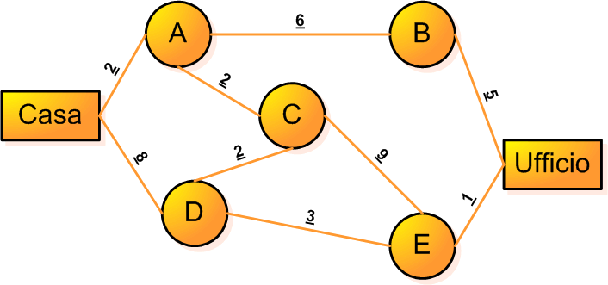
 | Casa | A | B | C | D | E | Ufficio
Casa | 0 | 0 | 0 | 0 | 1 | 0 | 0
A | 0 | 0 | 0 | 0 | 0 | 0 | 0
B | 0 | 0 | 0 | 0 | 0 | 0 | 0
C | 0 | 0 | 0 | 0 | 0 | 0 | 0
D | 0 | 0 | 0 | 0 | 0 | 1 | 0
E | 0 | 0 | 0 | 0 | 0 | 0 | 1
Ufficio | 0 | 0 | 0 | 0 | 0 | 0 | 0 |  | 12

CASA | Casa | A | B | C | D | E | Ufficio | Vicoli
Casa | 0 | 1 | 0 | 0 | 1 | 0 | 0 | 1 | 1
A | 0 | 0 | 0 | 0 | 0 | 0 | 0 | 0 | 0
B | 0 | 0 | 0 | 0 | 0 | 0 | 0 | 0 | 0
C | 0 | 0 | 0 | 0 | 0 | 0 | 0 | 0 | 0
D | 0 | 0 | 0 | 0 | 0 | 0 | 0 | 0 | 0
E | 0 | 0 | 0 | 0 | 0 | 0 | 0 | -2.2204460493E-16 | 0
Ufficio | 0 | 0 | 0 | 0 | 0 | 0 | 0 | -1 | -1

A | Casa | A | B | C | D | E | Ufficio | B | Casa | A | B | C | D | E | Ufficio
Casa | 0 | -1 | 0 | 0 | 0 | 0 | 0 | Casa | 0 | 0 | 0 | 0 | 0 | 0 | 0
A | 0 | 0 | 1 | 1 | 0 | 0 | 0 | A | 0 | 0 | -1 | 0 | 0 | 0 | 0
B | 0 | 0 | 0 | 0 | 0 | 0 | 0 | B | 0 | 0 | 0 | 0 | 0 | 0 | 1
C | 0 | 0 | 0 | 0 | 0 | 0 | 0 | C | 0 | 0 | 0 | 0 | 0 | 0 | 0
D | 0 | 0 | 0 | 0 | 0 | 0 | 0 | D | 0 | 0 | 0 | 0 | 0 | 0 | 0
E | 0 | 0 | 0 | 0 | 0 | 0 | 0 | E | 0 | 0 | 0 | 0 | 0 | 0 | 0
Ufficio | 0 | 0 | 0 | 0 | 0 | 0 | 0 | Ufficio | 0 | 0 | 0 | 0 | 0 | 0 | 0

C | Casa | A | B | C | D | E | Ufficio | D | Casa | A | B | C | D | E | Ufficio
Casa | 0 | 0 | 0 | 0 | 0 | 0 | 0 | Casa | 0 | 0 | 0 | 0 | -1 | 0 | 0
A | 0 | 0 | 0 | -1 | 0 | 0 | 0 | A | 0 | 0 | 0 | 0 | 0 | 0 | 0
B | 0 | 0 | 0 | 0 | 0 | 0 | 0 | B | 0 | 0 | 0 | 0 | 0 | 0 | 0
C | 0 | 0 | 0 | 0 | 0 | 1 | 0 | C | 0 | 0 | 0 | 0 | 0 | 0 | 0
D | 0 | 0 | 0 | -1 | 0 | 0 | 0 | D | 0 | 0 | 0 | 1 | 0 | 1 | 0
E | 0 | 0 | 0 | 0 | 0 | 0 | 0 | E | 0 | 0 | 0 | 0 | 0 | 0 | 0
Ufficio | 0 | 0 | 0 | 0 | 0 | 0 | 0 | Ufficio | 0 | 0 | 0 | 0 | 0 | 0 | 0

E | Casa | A | B | C | D | E | Ufficio | Ufficio | Casa | A | B | C | D | E | Ufficio
Casa | 0 | 0 | 0 | 0 | 0 | 0 | 0 | Casa | 0 | 0 | 0 | 0 | 0 | 0 | 0
A | 0 | 0 | 0 | 0 | 0 | 0 | 0 | A | 0 | 0 | 0 | 0 | 0 | 0 | 0
B | 0 | 0 | 0 | 0 | 0 | 0 | 0 | B | 0 | 0 | 0 | 0 | 0 | 0 | -1
C | 0 | 0 | 0 | 0 | 0 | -1 | 0 | C | 0 | 0 | 0 | 0 | 0 | 0 | 0
D | 0 | 0 | 0 | 0 | 0 | -1 | 0 | D | 0 | 0 | 0 | 0 | 0 | 0 | 0
E | 0 | 0 | 0 | 0 | 0 | 0 | 1 | E | 0 | 0 | 0 | 0 | 0 | 0 | -1
Ufficio | 0 | 0 | 0 | 0 | 0 | 0 | 0 | Ufficio | 0 | 0 | 0 | 0 | 0 | 0 | 0

